스토리보드
 |  |  |  |  |  |  |  | y
스토리보드

프로젝트명 | ohouse | 화면명 | 회원가입 | 디바이스 | 데스크탑 | 화면설명(Description)
디렉토리 | signup | 작성자 | 강민 |  |  | 1 | 아이디 입력
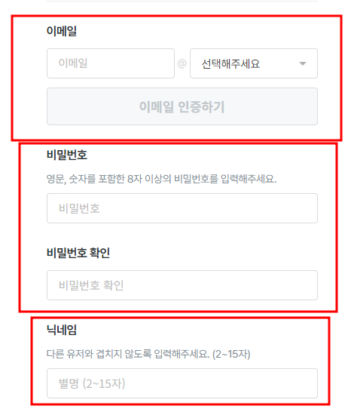 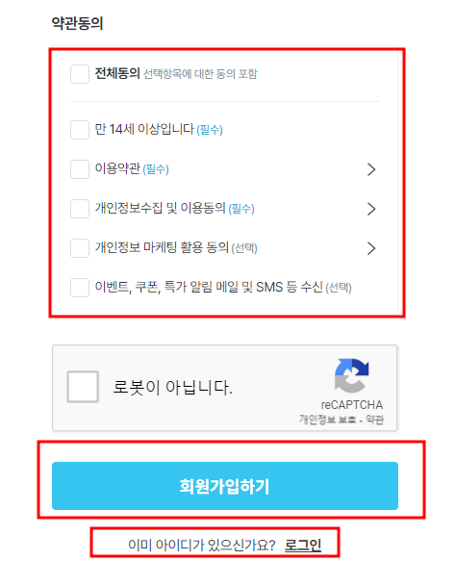 YOUR SCREEN LAYOUT HERE |  |  |  |  |  | 2 | 비밀번호 입력
1
4
 |  |  |  |  |  | 3 | 닉네임 입력
 |  |  |  |  |  | 4 | 약관동의 체크
 |  |  |  |  |  | 5 | 데이터 전송
 |  |  |  |  |  | 6 | 로그인 페이지 이동
 |  |  |  |  |  | 개발 사항
2
3
6
5
 |  |  |  |  |  | 1,2,3. 입력한 데이터를 가져온다. 4. 체크한 데이터를 가져온다. 5. 서버로 보낸다. 6. 로그인 페이지로 이동시킨다.

